1
要求-仕様 | 画面ID | システム名 | れすQ管理画面 |  |  |  |  |  |  |  |  | 作成者 |  | 作成日 | 更新日
 | 012 | 種別 | 予約一覧 |  |  |  |  |  |  |  |  | 中村 |  | 2024-06-25 | 2024-07-25

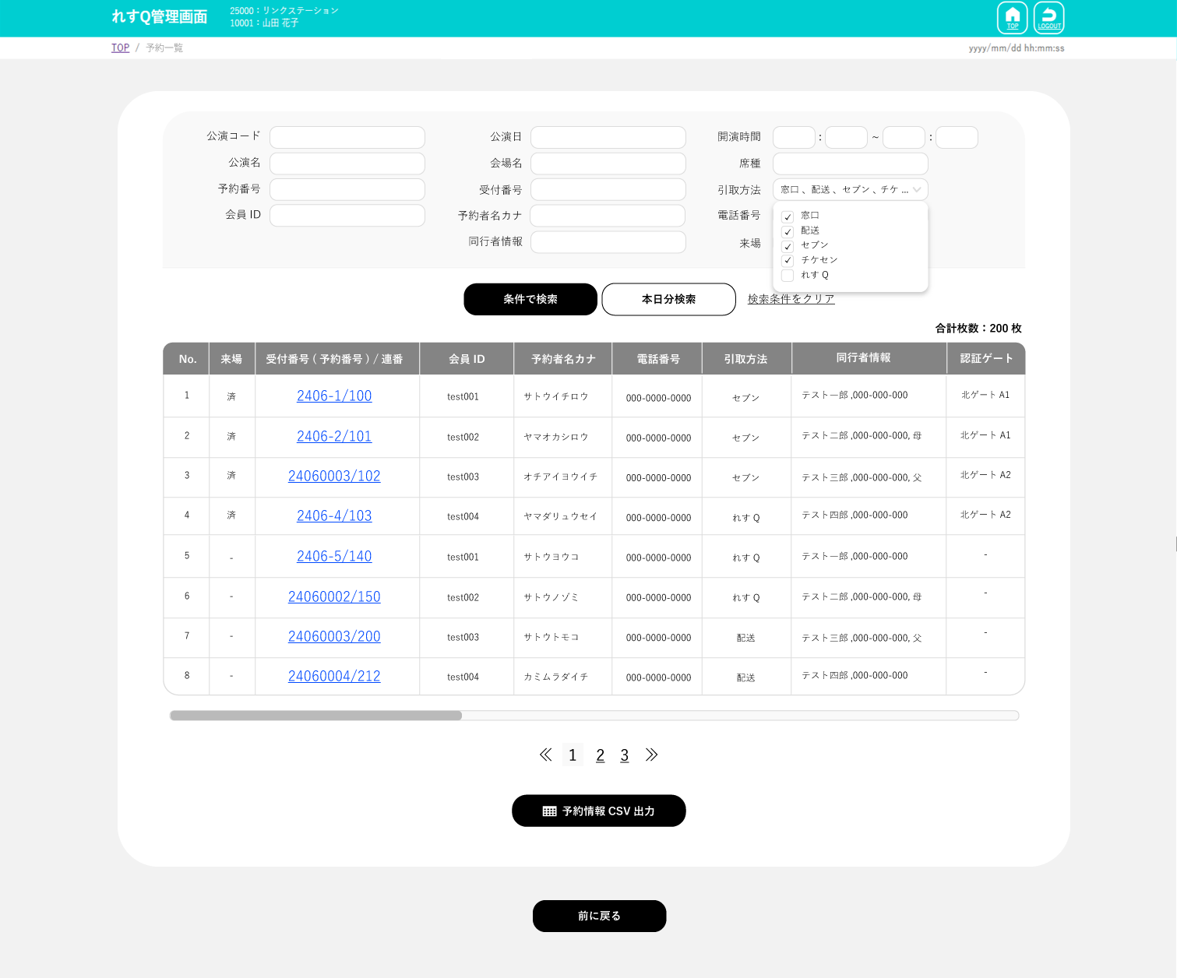
 |  |  |  |  | １．Xử lý trước đó
 |  |  |  | Header common
 |  |  |  | Phần common |  | Không có

 |  |  |  |  | ２．Điều kiện di chuyển

 |  |  |  |  |  | Không có

 |  |  |  |  | ３．Nội dung xử lý

 |  |  |  |  |  | Hiển thị booking dưới dạng danh sách

 |  |  |  |  |  | Phần common
 |  |  |  |  |  | Tên màn hình tương ứng sẽ được hiển thị ở phía bên phải của TOP （予約一覧）

 |  |  |  |  |  | Hiển thị ban đầu
 |  |  |  |  |  | ・Điều kiện tìm kiếm
 |  |  |  |  |  | ≪Dùng riêng cho SGS≫
 |  |  |  |  |  |  | Về 予約者名ｶﾅ(tên người booking kana)、電話番号(số điện thoại)、受付番号(mã tiếp nhận)、同行者情報(thông tin người đồng hành)thì phía SGS không có định nghĩa, nên sẽ setting thành item không thể sử dụng.
 |  |  |  |  |  | ・一覧/danh sách
 |  |  |  |  |  | Hiển thị danh sách trống (không có record)
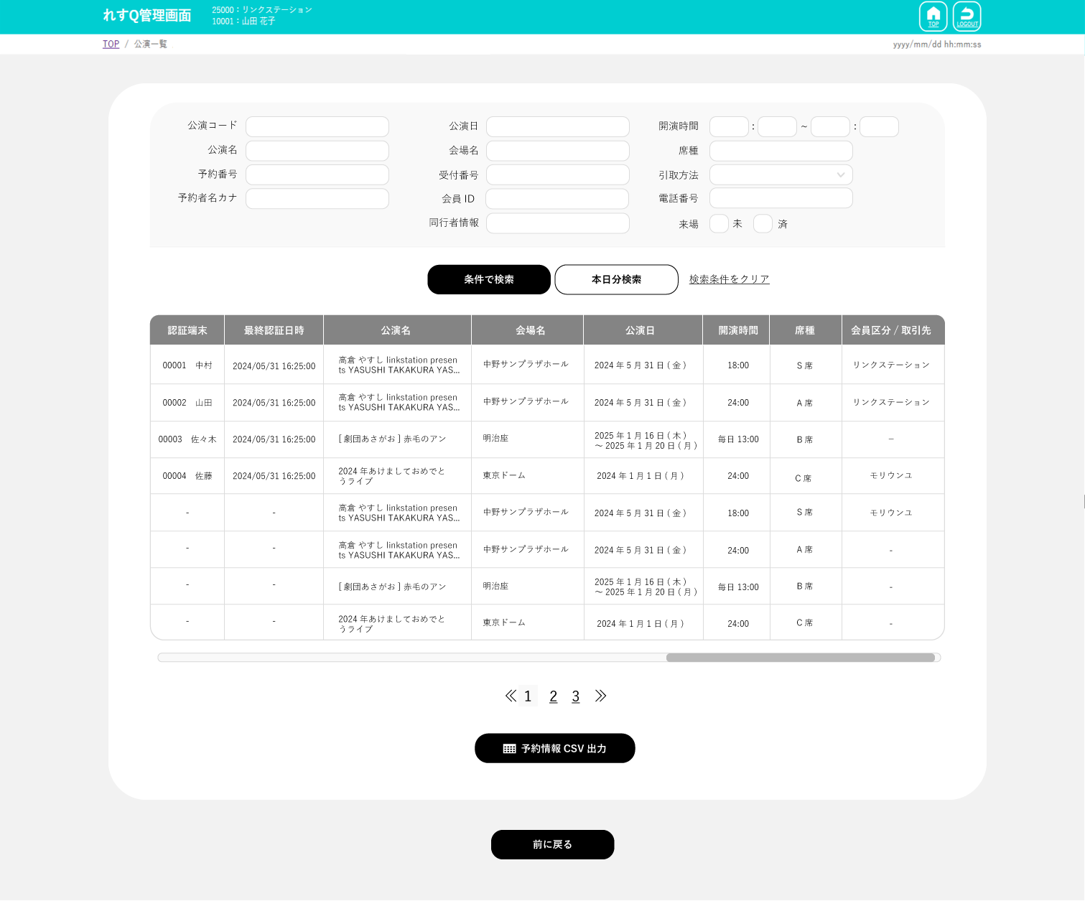
 |  |  |  |  |  | ・Button 予約情報CSV出力(output CSV thông tin booking)
 |  |  |  |  |  |  | ・Nếu user login có thông tin cá nhân (qr_ex_担当者.権限=1,3), thì hiển thị
 |  |  |  |  |  |  | ・Nếu user login không có thông tin cá nhân (qr_ex_担当者.権限=2,4), thì không hiển thị

 |  |  |  |  |  | Khi click vào textbox 公演日
 |  |  |  |  |  | ・calendar(màn hình con) được hiện ra

 |  |  |  |  |  | Khi đóng calendar (màn hình con)
 |  |  |  |  |  | ・Có giá trị quay về 公演日(ngày biểu diễn) và setting giá trị（YYYY年MM月DD日）
 |  |  |  |  |  | Không có giá trị 公演日(ngày biểu diễn) vẫn giữ nguyên như vậy

オンライン会員
個人会員
 |  |  |  |  |  | Khi click vào pulldown của 開演時間(thời bắt đầu biểu diễn)
 |  |  |  |  |  | ・Nếu click vào ①→ trống và có thể chọn từ 00~23
 |  |  |  |  |  | ・Nếu click vào ②→trống và có thể chọn từ 00~55(cách nhau 5 )
 |  |  |  |  |  | ※00,05,10,15,20,25,30,35,40,45,50,55
オンライン会員
個人会員
オンライン会員
個人会員
 |  |  |  |  |  | Khi click vào textbox 引取方法(phương thức tiếp nhận)
 |  |  |  |  |  | ・thì tất cả phương thức tiếp nhận mà có thể sử dụng của user tương ứng sẽ được hiện ra bằng pulldown
 |  |  |  |  |  | ※Có thể chọn được nhiều phương thức tiếp nhận
個人会員
オンライン会員
オンライン会員
個人会員
 |  |  |  |  |  | Khi nhấn button [条件で検索] (xử lý tìm kiếm)
 |  |  |  |  |  | ・Nếu userlogin không phải quyền giới hạn bbd (qr_ex_担当者.公演限定区分=0),
 |  |  |  |  |  | thì hiển thị danh sách thông tin ghế của bbd mà thỏa mãn điều kiện tìm kiếm
オンライン会員
個人会員
 |  |  |  |  |  | ・Nếu user login là quyền giới hạn bbd (qr_ex_担当者.公演限定区分=1)
 |  |  |  |  |  | thì hiển thị danh sách thông tin ghế của
 |  |  |  |  |  | những bbd thỏa mãn điều kiện tìm kiếm và những bbd đang được đăng ký trong qr_ex_担当者限定公演

 |  |  |  |  |  | ・Nếu kết quả tìm kiếm là hơn 5000 trở lên thì hiển thị message
 |  |  |  |  |  |  | 「対象結果が5000件を超えます。出力しますか？」
 |  |  |  |  |  |  | Nhấn button OK để hiển thị kết quả tìm kiếm
 |  |  |  |  |  |  | Nhấn button キャンセル/cancel thì sẽ không tìm kiếm （màn hình giữ nguyên như vậy）

 |  |  |  | Phần common |  | ・Hiển thị số lượng record đối tượng ở phía trên bên phải danh sách
 |  |  |  |  |  |  | Ví dụ）合計枚数：200枚

 |  |  |  |  |  | ・予約 一覧/Danh sách booking ※1
 |  |  |  |  |  | Hiển thị 1page 10 hàng。Nếu số lượng nhiều thì đối ứng phân trang.
 |  |  |  |  |  | Hiển thị 1 hàng theo đơn vị ghế.
 |  |  |  |  |  | ※Chỉ những booking đã nạp tiền mới là đối tượng

 |  |  |  |  |  | ≪Dùng riêng cho SGS≫
 |  |  |  |  |  | ・Lấy table qr_ex_チケット認証情報 làm table chính, và hiển thị danh sách thông tin ghế thỏa mãn điều kiện tìm kiếm. ※1
 |  |  |  |  |  | fillter theo điều kiện tìm kiếm đã được chỉ định ở điều kiện tìm kiếm với
 |  |  |  |  |  | qr_ex_チケット認証情報.削除フラグ=0、
 |  |  |  |  |  | JOIN với table qr_ex_イベント情報 với điều kiện JOIN ユーザーコード、イベントｉｄ
 |  |  |  |  |  | ở table qr_ex_イベント情報 thì ホームクラブｉｄ = ホームクラブID của userlogin
 |  |  |  |  |  |  | ・公演コード/code bbd thì match hoàn toàn với イベントID/ID event
 |  |  |  |  |  |  | ・公演日/ngày biểu diễn
 |  |  |  |  |  |  |  | những bbd có 開催期間FROM <= 公演日/ngày biểu diễn <= 開催期間TO sẽ là đối tượng
 |  |  |  |  |  |  | ・開演時間/thời gian bắt đầu bbd
 |  |  |  |  |  |  |  | ・Nếu như cả 開演時間FROM・開演時間TO đều được chỉ định thì sẽ là
 |  |  |  |  |  |  |  | ((開演時間FROM <= qr_ex_イベント情報.開始時間
 |  |  |  |  |  |  |  | and qr_ex_イベント情報.開始時間 <= 開演時間TO ) or qr_ex_イベント情報.開始時間is null )
 |  |  |  |  |  |  |  | ・Trường hợp chỉ 開演時間FROM được chỉ định thì sẽ là
 |  |  |  |  |  |  |  | ((開演時間FROM <= qr_ex_イベント情報.開始時間 ) or qr_ex_イベント情報.開始時間 is null )
 |  |  |  |  |  |  |  | ・Trường hợp chỉ 開演時間TO được chỉ định thì sẽ là
 |  |  |  |  |  |  |  | ((qr_ex_イベント情報.開始時間 <= 開演時間TO ) or qr_ex_イベント情報.開始時間 is null )
 |  |  |  |  |  |  | ※Nếu như ở input 開演時間(thời gian biểu diễn) có thiểu sót như là phần giờ đã được chỉ định rồi, nhưng mà phần phút chưa được chỉ định,v.v..
 |  |  |  |  |  |  | thì không hit cũng OK
 |  |  |  |  |  |  | ・公演名(tên bbd) thì match một phần với イベント名称(tên event)（%●●%）
 |  |  |  |  |  |  | ・会場名(tên hội trường) thì so sánh với qr_ex_イベント情報.会場名 và match một phần（%●●%）
 |  |  |  |  |  |  | ・席種(loại ghế) thì match một phần với 席種名(tên loại ghế)（%●●%）
 |  |  |  |  |  |  | ・予約番号(mã booking) thì match hoàn toàn với チケット識別ｉｄ or 予約番号１ or 予約番号２
 |  |  |  |  |  |  | ・受付番号 |  |  |  | ※Vì là khái niệm không có ở phía SGS nên không thể sử dụng
 |  |  |  |  |  |  | ・引取方法 |  |  |  | ※Vì là khái niệm không có ở phía SGS nên không thể sử dụng
 |  |  |  |  |  |  | ・会員ID(ID hội viên) thì match hoàn toàn với クラブ会員ｉｄ(id hội viên club)
 |  |  |  |  |  |  | ・予約者名カナ |  |  |  | ※Vì là khái niệm không có ở phía SGS nên không thể sử dụng
 |  |  |  |  |  |  | ・電話番号 |  |  |  | ※Vì là khái niệm không có ở phía SGS nên không thể sử dụng
 |  |  |  |  |  |  | ・同行者情報 |  |  |  | ※Vì là khái niệm không có ở phía SGS nên không thể sử dụng
 |  |  |  |  |  |  | ・来場 Nếu là 未(chưa)thì 来場フラグ=0、Nếu là 済(đã vào) thì 来場フラグ=1

 |  |  |  |  |  | ≪Dùng riêng cho gettii≫
 |  |  |  |  |  | ・Lấy table 座席販売 làm table chính để hiển thị danh sách thông tin ghế mà thỏa mãn điều kiện tìm kiếm ※1
 |  |  |  |  |  | Filter theo điều kiện đã được chỉ định ở điều kiện tìm kiếm, và usercode tương ứng※Chi tiết mô tả ở bên dưới
 |  |  |  |  |  |  | ・公演コード(code bbd) match hoàn toàn với 公演コード(code bbd)
 |  |  |  |  |  |  | ・公演日(ngày biểu diễn) match hoàn toàn 公演日(ngày biểu diễn)
 |  |  |  |  |  |  | ・開演時間(thời gian bắt đầu bbd) So sánh với 開演時間 tương ứng với 公演日程.開演時間 theo ステージコード(stage) và match hoàn toàn
 |  |  |  |  |  |  |  | ・Nếu cả 2 開演時間FROM・開演時間TO đều được chỉ định thì
 |  |  |  |  |  |  |  | (開演時間FROM <= 該当の開演時間 and 該当の開演時間 <= 開演時間TO )
 |  |  |  |  |  |  |  | ・Nếu chỉ 開演時間FROM được chỉ định thì
 |  |  |  |  |  |  |  | (開演時間FROM <= 開演時間 tương ứng )
 |  |  |  |  |  |  |  | ・Nếu chỉ 開演時間TO được chỉ định thì
 |  |  |  |  |  |  |  | (開演時間 tương ứng <= 開演時間TO )
 |  |  |  |  |  |  | ※Nếu như ở input 開演時間(thời gian biểu diễn) có thiểu sót như là phần giờ đã được chỉ định rồi, nhưng mà phần phút chưa được chỉ định,v.v..
 |  |  |  |  |  |  | thì không hit cũng OK
 |  |  |  |  |  |  | ・公演名(tên bbd) thì so sánh với 公演.公演名 theo 公演コード và match một phần（%●●%）
 |  |  |  |  |  |  | ・会場名 thì so sánh với 公演.会場名 theo 公演コード và match một phần（%●●%）
 |  |  |  |  |  |  | ・席種 thì so sánh 席種m_ad.席種名 theo 席種(loại ghế) và match một phần（%●●%）
 |  |  |  |  |  |  | ・予約番号 thì match hoàn toàn với 予約番号(mã booking)
 |  |  |  |  |  |  | ・受付番号 thì so sánh với 受付番号_ad.受付no theo 予約番号 (8 số, lấp đầy bằng số 0) match hoàn toàn
 |  |  |  |  |  |  | ・引取方法/thương thức tiếp nhận
 |  |  |  |  |  |  |  | Nếu là 一般予約(booking thường) thì so sánh với 一般予約.引取方法 theo 予約番号(mã booking)
 |  |  |  |  |  |  |  | Nếu là 年席予約(booking ghế năm) thì so sánh với 年席予約.引取方法 theo 予約番号(mã booking)
 |  |  |  |  |  |  |  | Nếu là 取引先予約(booking đối tác) thì so sánh với 取引先予約.引取方法 theo theo 予約番号(mã booking)
 |  |  |  |  |  |  | ・会員ID/ID hội viên
 |  |  |  |  |  |  |  | là những giá trị match hoàn toàn với 会員ｉｄ hoặc là những giá trị match hoàn toàn với ’gettiis$’ + 会員ｉｄ
 |  |  |  |  |  |  | ・予約者名カナ thì match một phần（%●●%）
 |  |  |  |  |  |  |  | Nếu là 一般予約(booking thường) thì so sánh với 一般予約.予約者名カナ or 一般予約.予約者名カナ２ theo 予約番号(mã booking)
 |  |  |  |  |  |  |  | Nếu là 年席予約(booking ghế năm) thì so sánh với 年席予約.予約者名カナ or 年席予約.予約者名カナ２ theo 予約番号(mã booking)
 |  |  |  |  |  |  |  | Nếu là 取引先予約(booking đối tác) thì so sánh với 取引先予約.予約者名カナ theo 予約番号(mã booking)
 |  |  |  |  |  |  | ・電話番号 match hoàn toàn ※Bỏ dấu hyphen 「-」 rồi so sánh
 |  |  |  |  |  |  |  | Nếu là 一般予約(booking thường) thì so sánh với 一般予約.電話番号 theo 予約番号(mã booking)
 |  |  |  |  |  |  |  | Nếu là 年席予約(booking ghế năm) thì so sánh với 年席予約.電話番号 theo 予約番号(mã booking)
 |  |  |  |  |  |  |  | Nếu là 取引先予約(booking đối tác) thì so sánh với 取引先予約.電話番号 theo 予約番号(mã booking)
 |  |  |  |  |  |  | ・同行者情報(thông tin người đồng hành) thì so sánh với 簡易質問回答座席.回答 theo 予約番号・連番 và match một phần（%●●%）
 |  |  |  |  |  |  | ・来場 Nếu là 未(chưa)thì 来場フラグ=0、Nếu là 済(đã vào) thì 来場フラグ=1

 |  |  |  |  |  | ※1 Về hiển thị danh sách
 |  |  |  |  |  | ・Chiều rộng của cột là cố định, nếu số lượng ký tự nhiều thì wraptext thành 2 dòng
 |  |  |  |  |  | Nếu làm như vậy rồi mà cũng không chứa đủ ký tự, thì hiển thị đến phần có thể hiển thị được còn phần phía sau hiện là 「...」 theo như khung đỏ trong hình màn hình

 |  |  |  |  |  | ・Nếu user login có thông tin cá nhân (qr_ex_担当者.権限=1,3), thì hiển thị tất cả item
 |  |  |  |  |  | ・Nếu user login không có thông tin cá nhân (qr_ex_担当者.権限=2,4), thì
 |  |  |  |  |  | 「会員ID」、「予約者名カナ」、「電話番号」、「同行者情報」 của những item ứng với thông tin cá nhân sẽ được hiển thị là
 |  |  |  |  |  | 「******」(asterisk) ngoại trừ những ký tự đã được input ở điều kiện tìm kiếm
 |  |  |  |  |  |  | Ví dụ）
 |  |  |  |  |  |  |  | Khi input 会員ID「00001」 ở điều kiện tìm kiếm để tìm kiếm
 |  |  |  |  |  |  |  | ⇒ Hiển thị 会員ID「00001」 ở danh sách và những thông tin cá nhân khác tất cả sẽ được hiển thị là 「******」(asterisk)

 |  |  |  |  |  |  |  | Input 予約者名カナ「ナカムラ」 ở điều kiện tìm kiếm để tìm kiếm
 |  |  |  |  |  |  |  | ⇒ thì cả 「ナカムラマドカ」 và 「ナカムラマユミ」 đều được tìm kiếm
 |  |  |  |  |  |  |  |  | nên ở 予約者名カナ của danh sách sẽ hiện là 「ナカムラ***」、「ナカムラ***」
 |  |  |  |  |  |  |  |  | còn tất cả những thông tin cá nhân khác thì 「******」(asterisk)

 |  |  |  |  |  | Ngoài ra, không hiển thị link 受付番号/予約番号 (không cho nó di chuyển đến màn hình 予約詳細)

 |  |  |  |  |  | ≪Dùng riêng cho SGS≫
 |  |  |  |  |  | ・Lấy table qr_ex_チケット認証情報 làm chính để get data
 |  |  |  |  |  | ・Về thứ tự sort sẽ là チケット識別ｉｄ、チケット識別ｉｄ枝番
 |  |  |  |  |  |  | ・来場…Nếu 来場フラグ=0 thì sẽ là 【未】、nếu 来場フラグ=1 thì sẽ là 【済】
 |  |  |  |  |  |  | ・受付番号(予約番号)/連番…チケット識別ｉｄ+ ' ,'(dấu phẩy) + 予約番号１+ ' ,'(dấu phẩy)) + 予約番号２
 |  |  |  |  |  |  |  |  |  |  |  |  | /チケット識別ｉｄ枝番
 |  |  |  |  |  |  | ・会員ID…qr_ex_チケット認証情報.クラブ会員ｉｄ
 |  |  |  |  |  |  | ・予約者名カナ |  |  |  | ※Vì phía SGS không có khái niệm của 予約者名カナ, nên lúc nào cũng là ô trống
 |  |  |  |  |  |  | ・電話番号 |  |  | ※Vì phía SGS không có khái niệm của 電話番号, nên lúc nào cũng là ô trống
 |  |  |  |  |  |  | ・引取方法 |  |  | ※Ví phía SGS không có khái niệm của 引取方法, nên lúc nào cũng là ô trống
 |  |  |  |  |  |  | ・同行者情報 |  |  |  | ※Vì phía SGS không có khái niệm của 同行者情報, nên lúc nào cũng là ô trống
 |  |  |  |  |  |  | ・認証ゲート…qr_ex_操作履歴.端末名
 |  |  |  |  |  |  |  | Điều kiện JOIN với qr_ex_操作履歴 là 認証キー
 |  |  |  |  |  |  |  | ※操作内容=1(認証)、ステータス=1(成功)、
 |  |  |  |  |  |  |  | qr_ex_チケット認証情報.来場日 = qr_ex_操作履歴.操作日時
 |  |  |  |  |  |  | ・認証端末…qr_ex_操作履歴.操作端末名
 |  |  |  |  |  |  |  | qr_ex_操作履歴とJOIN条件 認証キー
 |  |  |  |  |  |  |  | ※操作内容=1(認証)、ステータス=1(成功)、
 |  |  |  |  |  |  |  | qr_ex_チケット認証情報.来場日 = qr_ex_操作履歴.操作日時
 |  |  |  |  |  |  | ・最終認証日時…認証キーより、qr_ex_操作履歴.操作日時
 |  |  |  |  |  |  |  | Điều kiện JOIN với table qr_ex_操作履歴 là 認証キー
 |  |  |  |  |  |  |  | ※操作内容=1(認証)、ステータス=1(成功)、
 |  |  |  |  |  |  |  | qr_ex_チケット認証情報.来場日 = qr_ex_操作履歴.操作日時
 |  |  |  |  |  |  | ・公演名…qr_ex_イベント情報.イベント名称
 |  |  |  |  |  |  | ・会場名…qr_ex_イベント情報.会場名
 |  |  |  |  |  |  | ・公演日…
 |  |  |  |  |  |  |  | Nếu qr_ex_イベント情報.開催期間FROM=qr_ex_イベント情報.開催期間TO thì sẽ là
 |  |  |  |  |  |  |  |  | qr_ex_イベント情報.開催期間FROM(YYYY/MM/DD(thứ trong tuần))
 |  |  |  |  |  |  |  | Nếu qr_ex_イベント情報.開催期間FROM≠qr_ex_イベント情報.開催期間TO thì sẽ là
 |  |  |  |  |  |  |  |  | qr_ex_イベント情報.開催期間FROM(YYYY/MM/DD(thứ trong tuần)) + " "※space 1byte
 |  |  |  |  |  |  |  |  | + "～" + \r\n※xuống hàng + qr_ex_イベント情報.開催期間TO(YYYY/MM/DD(thứ trong tuần))
 |  |  |  |  |  |  | ・開演時間…
 |  |  |  |  |  |  |  | ・Trường hợp qr_ex_イベント情報.開始時間 khác null
 |  |  |  |  |  |  |  |  | nếu qr_ex_イベント情報.開催期間FROM=qr_ex_イベント情報.開催期間TO thì sẽ là
 |  |  |  |  |  |  |  |  |  | qr_ex_イベント情報.開始時間
 |  |  |  |  |  |  |  |  | nếu qr_ex_イベント情報.開催期間FROM≠qr_ex_イベント情報.開催期間TO thì sẽ là
 |  |  |  |  |  |  |  |  |  | ”毎日” + " "※space 1byte + qr_ex_イベント情報.開始時間
 |  |  |  |  |  |  |  | ・Trường hợp qr_ex_イベント情報.開始時間 là null
 |  |  |  |  |  |  |  |  | blank
 |  |  |  |  |  |  | ・席種…qr_ex_チケット認証情報.席種名
 |  |  |  |  |  |  | ・会員区分/取引先 |  |  |  |  | ※Vì phía SGS không có khái niệm của 会員区分/取引先, nên lúc nào cũng là ô trống

 |  |  |  |  |  | ≪Dùng riêng cho gettii≫
 |  |  |  |  |  | ・Lấy table 座席販売 làm chính để get data
 |  |  |  |  |  | ・Thứ tự sort 予約番号、連番
 |  |  |  |  |  |  | ・来場… Nếu 来場フラグ=0 thì sẽ là 【未】、nếu 来場フラグ=1 thì sẽ là 【済】
 |  |  |  |  |  |  | ・受付番号(予約番号)/連番…
 |  |  |  |  |  |  |  | nếu tồn tại 受付番号 thì sẽ là 受付番号/連番
 |  |  |  |  |  |  |  | get 受付番号_ad.受付no theo 予約番号(mã booking)(8 số fill đầy bằng các số0) + '/' + 連番
 |  |  |  |  |  |  |  | Nếu 受付番号 không tồn tại thì sẽ là 予約番号/連番
 |  |  |  |  |  |  |  | 予約番号 + '/' + 連番
 |  |  |  |  |  |  | ・会員ID…
 |  |  |  |  |  |  |  | Nếu là booking đã được bán ở gettii （会員区分.ﾁｹｯﾄ購入ﾎﾟｰﾀﾙｻｲﾄ=0 theo 座席販売.会員区分）
 |  |  |  |  |  |  |  |  | Nếu là 一般会員/hội viên common（座席販売.会員区分=0）、hoặc、
 |  |  |  |  |  |  |  |  | là 一見会員/hội viên xem 1 phần（会員区分.チケット購入ログイン不要 = 1 theo 座席販売.会員区分）
 |  |  |  |  |  |  |  |  |  | thì sẽ là dấu ’-’（hyphen）
 |  |  |  |  |  |  |  |  | Các trường hợp khác thì sẽ là
 |  |  |  |  |  |  |  |  |  | 会員ｉｄ（giữ nguyên như vậy）
 |  |  |  |  |  |  |  | Nếu là booking đã được bán ở gettiis （会員区分.ﾁｹｯﾄ購入ﾎﾟｰﾀﾙｻｲﾄ=1 theo 座席販売.会員区分）
 |  |  |  |  |  |  |  |  | thì sẽ là chuỗi ký tự đã được xóa 「gettiis$」※Là chuỗi ký tự từ ký tự thứ 9 từ trái sang đến hết
 |  |  |  |  |  |  |  |  | Ví dụ）gettiis$na001 → na001
 |  |  |  |  |  |  | ・予約者名カナ
 |  |  |  |  |  |  |  | Nếu là 一般予約(booking thường)、年席予約(booking ghế năm)
 |  |  |  |  |  |  |  |  | nếu 予約者名カナ２ không có giá trị thì sẽ là 予約者名カナ
 |  |  |  |  |  |  |  |  | nếu 予約者名カナ２ có giá trị thì sẽ là 予約者名カナ２
 |  |  |  |  |  |  |  | Nếu là 取引先予約(booking đối tác) thì sẽ là 取引先予約.予約者名カナ theo 予約番号(mã booking)
 |  |  |  |  |  |  | ・電話番号
 |  |  |  |  |  |  |  | Nếu là 一般予約(booking thường) thì sẽ là 一般予約.電話番号 theo 予約番号(mã booking)
 |  |  |  |  |  |  |  | Nếu là 年席予約(booking ghế năm) thì sẽ là 年席予約.電話番号 theo 予約番号(mã booking)
 |  |  |  |  |  |  |  | Nếu là 取引先予約(booking đối tác) thì sẽ là 取引先予約.電話番号 theo 予約番号(mã booking)
 |  |  |  |  |  |  | ・引取方法 |  |  | hiển thị 引取名称(tên tiếp nhận) theo 引取方法(phương thức tiếp nhận)
 |  |  |  |  |  |  |  | Nếu là 一般予約(booking thường) thì sẽ là 一般予約.引取方法 theo 予約番号(mã booking)
 |  |  |  |  |  |  |  | Nếu là 年席予約(booking ghế năm) thì sẽ là 年席予約.引取方法 theo 予約番号(mã booking)
 |  |  |  |  |  |  |  | Nếu là 取引先予約(booking đối tác) thì sẽ là 取引先予約.引取方法 theo 予約番号(mã booking)
 |  |  |  |  |  |  | ・同行者情報…kết nối câu trả lời lần lượt cho 質問cd thep 予約番号・連番
 |  |  |  |  |  |  |  |  |  | ※giữa các câu trả lời sẽ được phân tách bằng dầu phẩy 【,】
 |  |  |  |  |  |  | ・認証ゲート…操作履歴.端末名
 |  |  |  |  |  |  |  | ※Điều kiện JOIN của 座席情報 và 操作履歴 Giống với màn hình 004
 |  |  |  |  |  |  | ・認証端末…操作履歴.操作端末名
 |  |  |  |  |  |  |  | ※Điều kiện JOIN của 座席情報 và 操作履歴 Giống với màn hình 004
 |  |  |  |  |  |  | ・最終認証日時…操作履歴.操作日時
 |  |  |  |  |  |  |  | ※Điều kiện JOIN của 座席情報 và 操作履歴 Giống với màn hình 004
 |  |  |  |  |  |  | ・公演名…公演.公演名 theo 公演コード
 |  |  |  |  |  |  | ・会場名…公演.会場名 theo 公演コード
 |  |  |  |  |  |  | ・公演日…公演日
 |  |  |  |  |  |  | ・開演時間 so sánh với 開演時間 tương ứng theo ステージコード、公演日程.開演時間 match hoàn toàn
 |  |  |  |  |  |  |  | ・Nếu cả 2 開演時間FROM・開演時間TO đều được chỉ định thì sẽ là
 |  |  |  |  |  |  |  | (開演時間FROM <= 開演時間 tương ứng and 開演時間 tương ứng <= 開演時間TO )
 |  |  |  |  |  |  |  | ・Nếu chỉ 開演時間FROM được chỉ định thì
 |  |  |  |  |  |  |  | (開演時間FROM <= 開演時間 tương ứng )
 |  |  |  |  |  |  |  | ・Nếu chỉ 開演時間TO được chỉ định thì
 |  |  |  |  |  |  |  | (開演時間 tương ứng <= 開演時間TO )
 |  |  |  |  |  |  | ・席種…qr_ex_チケット認証情報.席種名
 |  |  |  |  |  |  | ・会員区分/取引先
 |  |  |  |  |  |  |  | Nếu là 一般予約・年席予約(booking thường・booking ghế năm)
 |  |  |  |  |  |  |  |  | thì get 会員区分.会員名称 theo 一般予約(年席予約).会員区分
 |  |  |  |  |  |  |  | Nếu là 取引先予約(booking đối tác)
 |  |  |  |  |  |  |  |  | thì get ユーザー.ユーザー名 theo ユーザーコード tương ứng
 |  |  |  |  |  |  |  |  | ユーザー.登録ユーザーコード = {ユーザーコード/usercode đang login}
 |  |  |  |  |  |  |  |  | ユーザー.ユーザーコード = ｛座席販売.ユーザーコード｝

 |  |  |  |  |  | Khi nhấn button 本日分表示(hiển thị phần ngày hôm nay)（Xử lý tìm kiếm）
 |  |  |  |  |  | ・Hiển thị danh sách ghế của bbd của phần ngày hôm nay ※1
 |  |  |  |  |  | ≪Dùng riêng cho SGS≫
 |  |  |  |  |  |  | qr_ex_ｲﾍﾞﾝﾄ情報.開催期間FROM <= ngày hệ thống <= qr_ex_ｲﾍﾞﾝﾄ情報.開催期間TO
 |  |  |  |  |  | ≪Dùng riêng cho gettii≫
 |  |  |  |  |  |  | 00:00 của ngày hệ thống ～ 座席販売.公演日 ～ 23:59 của ngày hệ thống

 |  |  |  |  |  | >> Khi nhấn link 検索条件をクリア(clear điều kiện tìm kiếm)
 |  |  |  |  |  | ・Điều kiện tìm kiếm
 |  |  |  |  |  | Set thành trạng thái giống với hiển thị ban đầu（clear）
 |  |  |  |  |  | ・一覧/danh sách
 |  |  |  |  |  | Set thành trạng thái giống với hiển thị ban đầu (hiển thị danh sách trống (không có record))

 |  |  |  |  |  | Khi nhấn vào link 受付番号(予約番号)/連番 （Di chuyển màn hình画面遷移）
 |  |  |  |  |  | ・Nếu user login có thông tin các nhân(qr_ex_担当者.権限=1,3)、link được hiển thị）
 |  |  |  |  |  | Di chuyển đến màn hình 予約詳細/chi tiết booking

 |  |  |  |  |  | Khi nhấn vào button 予約情報CSV出力（Hiển thị màn hình con）
 |  |  |  |  |  | ・Nếu user login có thông tin các nhân (qr_ex_担当者.権限=1,3)、button được hiển thị）
 |  |  |  |  |  | Hiển thị CSV保存（màn hình con）

 |  |  |  |  | ４．Mục đặc biệt

 |  |  |  |  |  | Không có

 |  |  |  |  | ５．Note

 |  |  |  |  |  | Không có

